Inici
Annex 4 Estudi Técnic - Reus Esport i Lleure 2025
 |  |  | 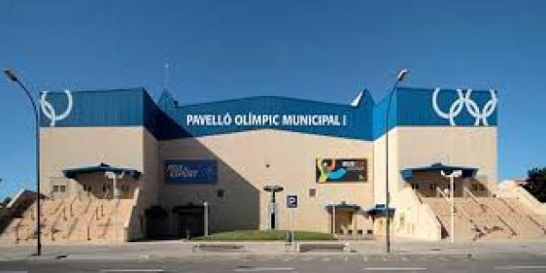 |  |  | 

1 | Pavelló Olímpic Municipal | 2 | Polilleuger Alberich i Casas | 3 | Polilleuger Ciutat de Reus | 4 | Estadi Municipal | Instruccions Annex 4
5 | Camp de Futbol La Pastoreta | 6 | Camp de Futbol Mas Iglesias | 7 | Camp de Futbol Reddis | 8 | Zona Esportiva Districte V
9 | Piscines Municipals | 10 | Polilleuger Cèlia Artiga | 11 | Polilleuger Joan Rebull

 |  | Resumen
 |  | Ajuntament de Reus - Reus Esport i Lleure
 |  | Carrer de Mallorca, 1, 43205 Reus, Tarragona, Tel: 977 01 08 88 info.esport@reusesport.cat

